Sheet1
No | Endpoint | Method | Keterangan | Input Swagger | Output Swagger | Input Postman | Output Postman
1 | https://projectprakerja2023-production.up.railway.app/books | POST | Merupakan endpoint untuk menginputkan data buku | 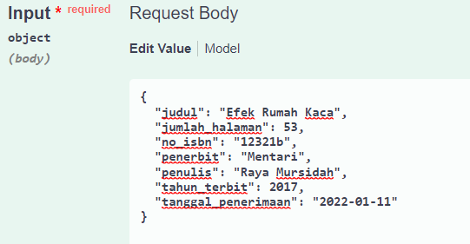 | 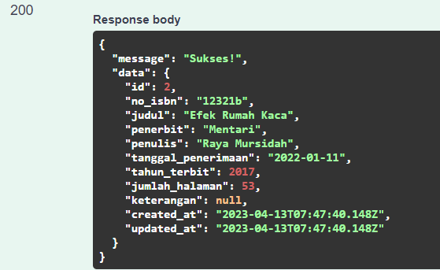 | 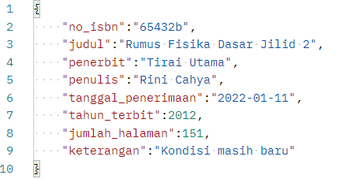 | 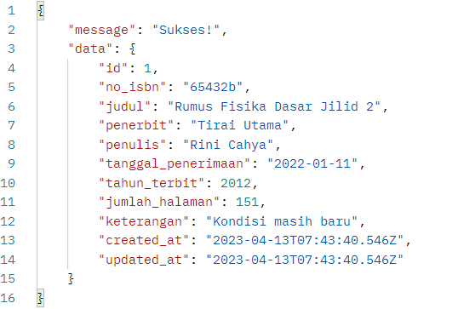
2 | https://projectprakerja2023-production.up.railway.app/books | GET | Merupakan endpoint untuk mengambil seluruh data buku | - | 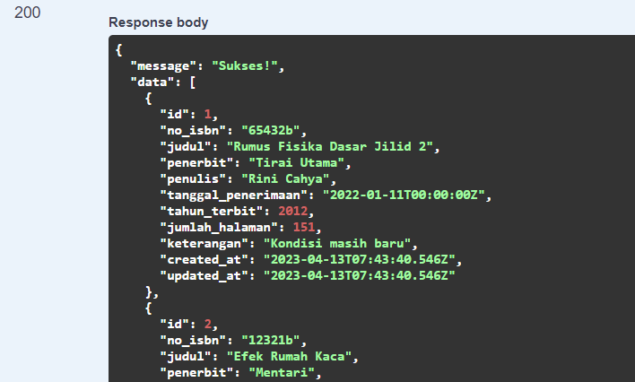 | - | 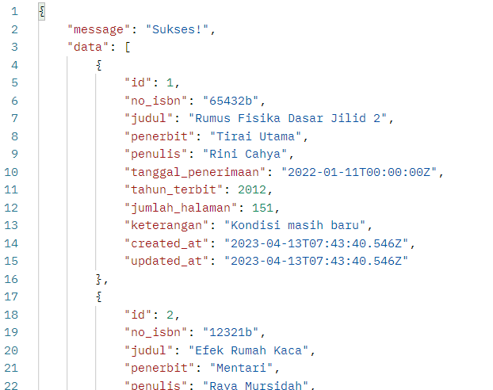
3 | https://projectprakerja2023-production.up.railway.app/books/2 | GET | Merupakan endpoint untuk mengambil data buku berdasarkan id. Contoh yang digunakan adalah mengambil buku dengan id = 2 |  | 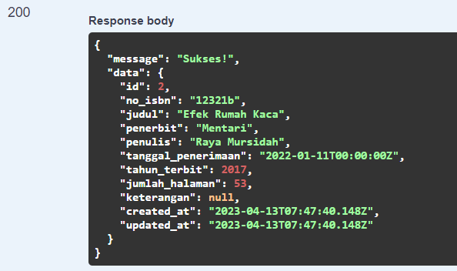 |  | 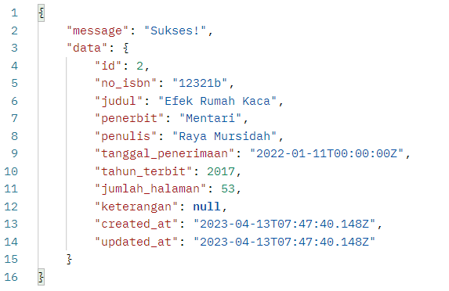
4 | https://projectprakerja2023-production.up.railway.app/books/1 | PUT | Merupakan endpoint untuk mengubah data buku berdasarkan id. Contoh yang digunakan adalah mengubah buku dengan id = 1 dengan data yang diedit adalah penerbit dan keterangan. | 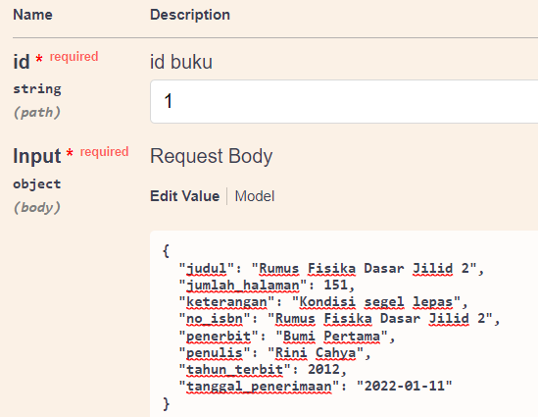 | 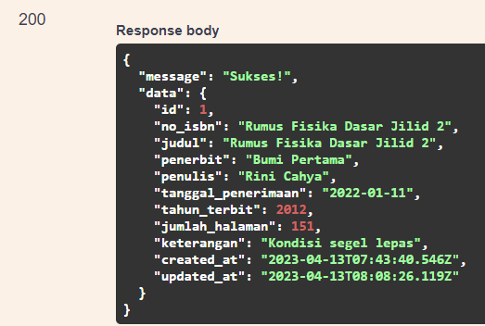 | 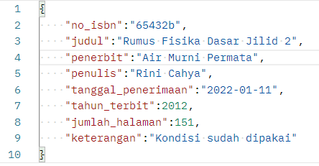 | 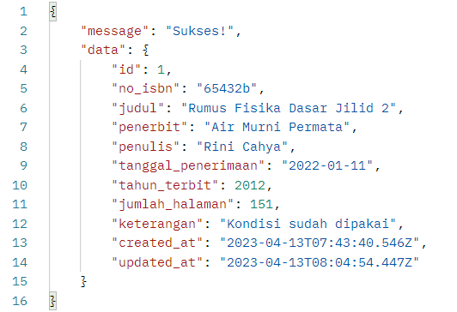
5 | https://projectprakerja2023-production.up.railway.app/books/3 (swagger) dan https://projectprakerja2023-production.up.railway.app/books/4 (postman) | DELETE | Merupakan endpoint untuk menghapus data buku berdasarkan id. Contoh yang digunakan adalah menghapus buku dengan id = 3 (swagger) dan id = 4 (postman) | 